List1
HB beton s.r.o. Horní Žďár 37, 377 01 J. Hradec

IČO 42408318, DIČ CZ42408318 tel. 384 321 091, fax 384 321 094
Společnost je zapsána v OR Krajského soudu Č.Budějovice oddíl C,vložka 602 z 10.11.1991
E-mail: info@hbbeton.cz http://www.hbbeton.cz

Objednávkový formulář na kbel
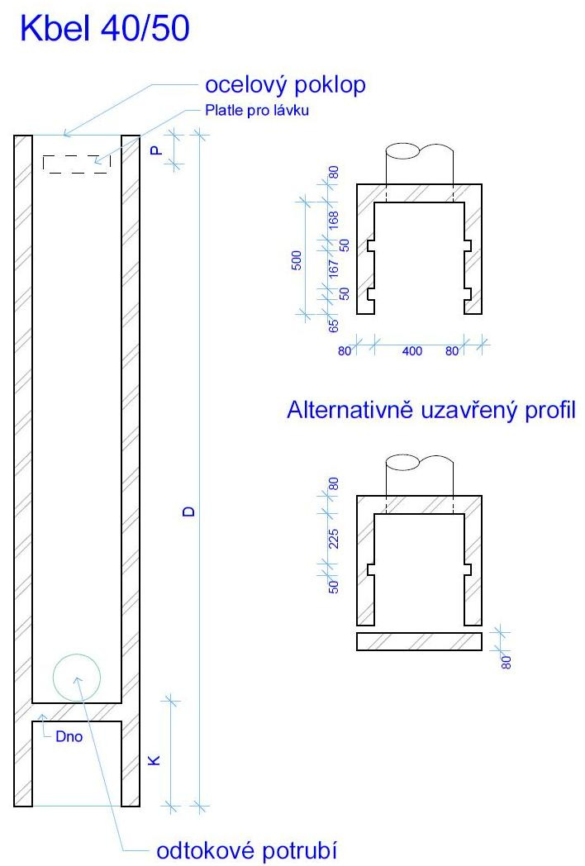
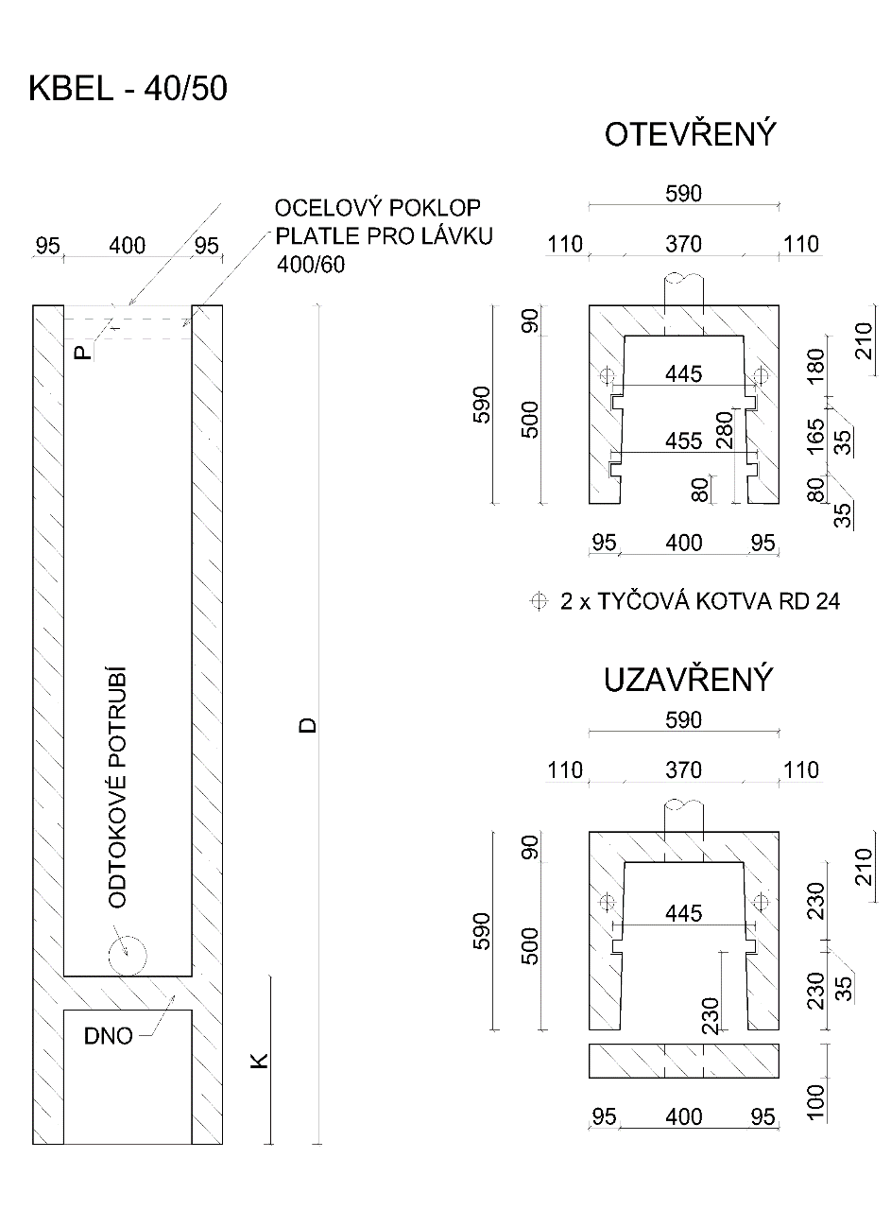
 | Vyplňte
 | Rozměry dle nákresu v cm
 | D celková délka
 | K kotevní délka
 | P platle pro lávku
 | Průměr potrubí

 | Vyberte vyhovující ze seznamu
 | Varianta | Otevřený
 | Dno | Ano
 | Platle | Ne
 | Poklop | Ano
 | Potrubí | Dodat
 | Pozinkování | Ne
 | Vaše číslo objednávky
 | Počet kusů
 | Místo určení
 | Další poznámky

 | Příplatek
 | Cena bez DPH/ks | 3,300.00 Kč
 | Celková váha kg | 70
Pro postavení kbelu nutno použít lanové závěsy RD 24.
Objednávám 2 ks těchto závěsů - vyberte ze seznamu | Ne | 0.00 Kč
Objednávám 1 ks základové desky 120x120x10 cm | Ne | 0.00 Kč
Objednavatel:
Jméno

Adresa

Kontakt

Ceny platné od 1.2.2019.
Vyplněný formulář nám můžete zaslat poštou, mailem nebo i faxem. Objednávka Vám bude potvrzena na Vámi uvedený kontakt. V případě jakýchkoliv dotazů nás neváhejte kontaktovat. Ceny jsou uvedeny bez DPH.

